상품제안서
향기클립5P세트 | 상품코드: F17455

 |  |  |  |  |  |  | 02-412-0044 | www.easy1.co.kr
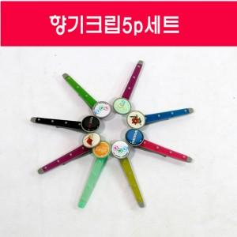

【상세/제작정보】 | <p>*에폭시 인쇄만 가능합니다*</p><p>*차량용/북마크/옷장용 등 다용도로 활용가능합니다*</p><p>*천연 아로마향을 사용하였습니다*</p>

【인쇄/포장옵션】 | 에폭시 / 포장불가능

【공급단가】 | 수량 | 100~ | 300~ | 500~ | 1,000~ | 3,000~
*VAT별도 | 단가 | 5,800원 | 5,590원 | 5,370원 | 5,160원 | 5,030원

【상품 URL】 | http://www.easy1.co.kr/src/goods_detail.php?gdno=17455

